Hasil akhir
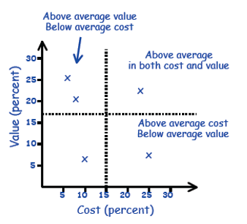
# | VALUE | COST | PRIORITY
Req 1 | 6.38% | 15.86% | Low | Metode
Req 2 | 2.59% | 1.10% | Medium
Req 3 | 4.85% | 2.04% | Medium
Req 4 | 10.95% | 8.23% | Medium
Req 5 | 8.38% | 15.86% | Medium
Req 6 | 20.81% | 15.86% | Medium
Req 7 | 3.54% | 15.86% | Low
Req 8 | 14.64% | 4.39% | High
Req 9 | 3.54% | 2.04% | Medium
Req 10 | 1.16% | 2.04% | Medium
Req 11 | 14.64% | 2.04% | High
Req 12 | 4.85% | 4.39% | Medium
Req 13 | 2.08% | 8.23% | Low
Req 14 | 1.60% | 2.04% | Medium
AVERAGE | 7.14% | 7.14%
TOTAL | 100.00% | 100.00%
 |  |  |  | keterangan:
 |  |  |  | kiri atas | HIGH
 |  |  |  | kanan atas | MEDIUM
 |  |  |  | kiri bawah | MEDIUM
 |  |  |  | kanan bawah | LOW

MAPPING
VALUE and COST

